Решение
Результаты продаж за 2015 год

 |  |  | последний месяц | млн руб | 2012 год | млн руб
 | Москва | 20 | 70 | 70 | 610 | 610
 | Санкт-Петербург | 37 | 39 | 39 | 561 | 561
 | Новосибирск | 63 | 32 | 32 | 586 | 586
 | Екатеринбург | 49 | 37 | 37 | 411 | 411
 | Пермь | 36 | 7 | 7 | 277 | 277
 | Владивосток | 22 | 16 | 16 | 367 | 367
 |  |  |  |  | 2011 2015
 | итого |  |  | 201 |  | 2,812

Информации меньше, чем на странице с таблицами, но она гораздо нагляднее!
Видно, в каком городе продажи больше, в каком растут, а в каком наоборот
нужно приложить больше усилий по повышению продаж.

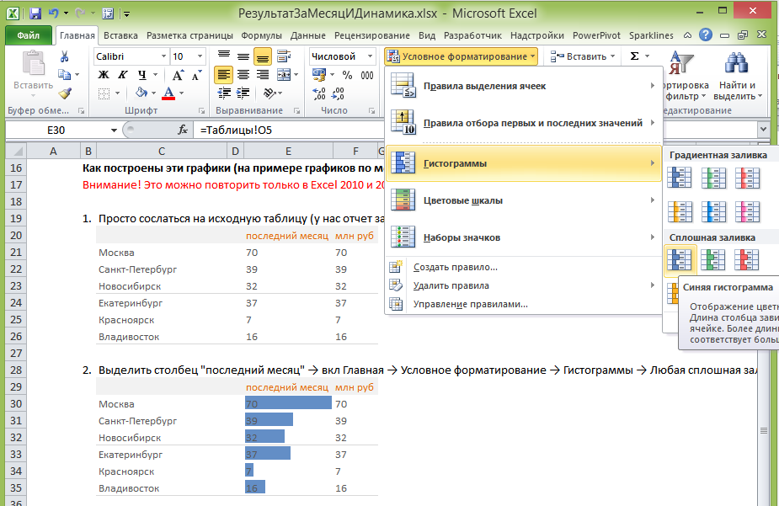
Как построен этот отчет (на примере графиков по месяцам)
Внимание! Это можно повторить только в Excel 2010 и 2013. В Excel 2007 спарклайнов нет.

1. | Просто сослаться на исходную таблицу (у нас отчет за январь, поэтому ссылаемся на последний столбец)
 |  |  | последний месяц | млн руб
 | Москва |  | 70 | 70
 | Санкт-Петербург |  | 39 | 39
 | Новосибирск |  | 32 | 32
 | Екатеринбург |  | 37 | 37
 | Красноярск |  | 7 | 7
 | Владивосток |  | 16 | 16

2. | Выделить столбец "последний месяц" → вкл Главная → Условное форматирование → Гистограммы → Любая сплошная заливка (в примере я выбрал зеленую)
 |  |  | последний месяц | млн руб
 | Москва |  | 70 | 70
 | Санкт-Петербург |  | 39 | 39
 | Новосибирск |  | 32 | 32
 | Екатеринбург |  | 37 | 37
 | Красноярск |  | 7 | 7
 | Владивосток |  | 16 | 16

3. | Теперь нам нужно: убрать цифры в столбиках и сделать их светлее
 | вкл Главная → Условное форматирование → Управление правилами (в самом низу выпадающей менюшки)
 | в открывшемся окне ставим галочку только столбец и делаем заливку светлее
 |  |  | последний месяц | млн руб
 | Москва |  | 70 | 70
 | Санкт-Петербург |  | 39 | 39
 | Новосибирск |  | 32 | 32
 | Екатеринбург |  | 37 | 37
 | Красноярск |  | 7 | 7
 | Владивосток |  | 16 | 16

4. | Самое интересное: нужно добавить микрографики
 | Вставка → в разделе "Спарклайны" выбрать График
Только не этот
А вот этот

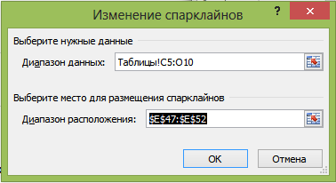
 | В открывшемся окне выбираем следующее:

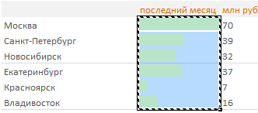

 | И, о чудо! После всех этих манипуляций у нас нарисуются микрографики в ячейках.

 |  |  | последний месяц | млн руб
 | Москва |  | 70 | 70
 | Санкт-Петербург |  | 39 | 39
 | Новосибирск |  | 32 | 32
 | Екатеринбург |  | 37 | 37
 | Красноярск |  | 7 | 7
 | Владивосток |  | 16 | 16

 | Когда вы встаете на них, появляется вкладка Конструктор. С ее помощью вы можете добавить эстетику и красоту )
 | Спасибо за внимание!

 | ---
 | С уважением,
 | Станислав Салостей

Узнать Excel еще лучше
Хотите овладеть Excel на высоком уровне?

Вы можете этому научиться!
1. Связаться со мной и оставить заявку на семинар в вашем городе
2. Организовать семинар в вашей компании. (Возможна работа на ваших файлах)
3. Следите за новостями: скоро выйдут мои видеокурсы по Excel, PowerPoint и Анализу финансов

Скачайте программы семинаров:

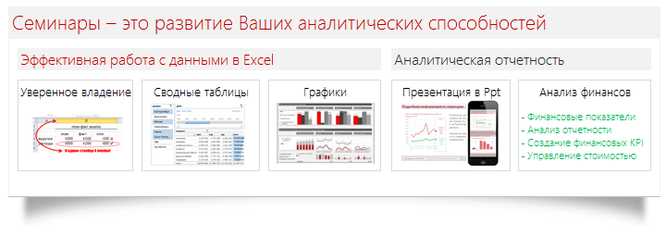

Скачать программу
Скачать программу
Скачать программу
Скачать программу

Если вам пока некогда на семинар, а результат нужен - закажите у меня файл.

С уважением, Станислав Салостей! 8-952-949-1797, SalosteySV@gmail.com

